상품제안서
금장자개띠볼펜 리필심세트 | 상품코드: F31132

 |  |  |  |  |  |  | 02-412-0044 | www.easy1.co.kr
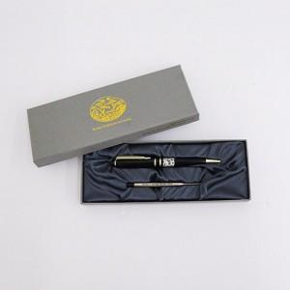

【상세/제작정보】 | 레이저인쇄 100개이상 무료 / 100개 미만 30,000원 VAT별도

【인쇄/포장옵션】 | 레이저 / 기본케이스

【공급단가】 | 수량 | 100~ | 300~ | 500~ | 1,000~ | 3,000~
*VAT별도 | 단가 | 10,200원 | 10,030원 | 9,770원 | 9,600원 | 9,350원

【상품 URL】 | https://dev.easy1.co.kr:443/src/goods_detail.php?gdno=31132

